Лист 1
Прайс-лист
МИР ПРЯЖИ

В валюте: руб. (курс 1).
Цены указаны на 07.08.2020

№ | Номенклатура/ Характеристика номенклатуры | Описание | Изображение | Артикул | Цена | Ед. | Остаток | Ссылка на сайт
 | Ткани для пэчворка PEPPY BEAR ESSENTIALS 3 ФАСОВКА 50*55 см | Ткани для пэчворка PEPPY BEAR ESSENTIALS 3 ФАСОВКА 50*55 см | 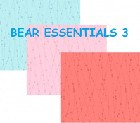 | BEAR ESSENTIALS 3 | 115.00 |  |  | Изображение
 | Ткани для пэчворка PEPPY BEAR ESSENTIALS 3 ФАСОВКА 50*55 см (ESS3 666 T) |  | 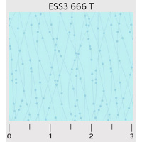 |  | 115.00 | шт | 1 | Изображение
 | Ткани для пэчворка PEPPY ВЕСЕННИЙ ЭТЮД ФАСОВКА 50*55 см | Ткани для пэчворка PEPPY ВЕСЕННИЙ ЭТЮД ФАСОВКА 50*55 см | 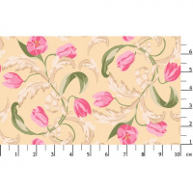 | ВЭ | 115.00 |  |  | Изображение
 | Ткани для пэчворка PEPPY ВЕСЕННИЙ ЭТЮД ФАСОВКА 50*55 см (ВЭ-13, желтый) |  | 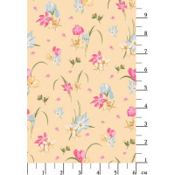 |  | 115.00 | шт | 1 | Изображение
 | Ткани для пэчворка PEPPY ВЕСЕННИЙ ЭТЮД ФАСОВКА 50*55 см (ВЭ-16, желтый) |  | 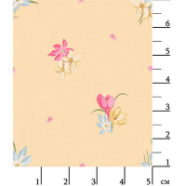 |  | 115.00 | шт | 2 | Изображение
 | Ткани для пэчворка PEPPY ВИКТОРИАНСКИЕ РОЗЫ ФАСОВКА 50*55 см | Ткани для пэчворка PEPPY ВИКТОРИАНСКИЕ РОЗЫ ФАСОВКА 50*55 см | 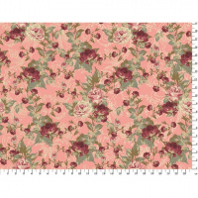 | ВР | 115.00 |  |  | Изображение
 | Ткани для пэчворка PEPPY ВИКТОРИАНСКИЕ РОЗЫ ФАСОВКА 50*55 см (ВР-19, розовый) |  | 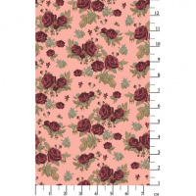 |  | 115.00 | шт | 2 | Изображение
 | Ткани для пэчворка PEPPY ВИКТОРИАНСКИЕ РОЗЫ ФАСОВКА 50*55 см (ВР-26, розовый) |  |  |  | 115.00 | шт | 1 | Изображение
 | Ткани для пэчворка PEPPY коллекция:15 ФАСОВКА 50*55 см , состав 100% лен | Ткани для пэчворка PEPPY коллекция:15 ФАСОВКА 50*55 см , состав 100% лен | 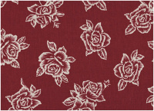 | 209 | 95.00 |  |  | Изображение
 | Ткани для пэчворка PEPPY коллекция:15 ФАСОВКА 50*55 см , состав 100% лен |  |  |  | 95.00 | шт | 1 | Изображение
 | Ткани для пэчворка PEPPY коллекция:15 ФАСОВКА 50*55 см , состав 100% лен | Ткани для пэчворка PEPPY коллекция:15 ФАСОВКА 50*55 см , состав 100% лен | 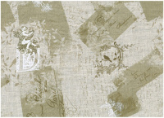 | 260 | 95.00 |  |  | Изображение
 | Ткани для пэчворка PEPPY коллекция:15 ФАСОВКА 50*55 см , состав 100% лен |  |  |  | 95.00 | шт | 1 | Изображение
 | Ткани для пэчворка PEPPY коллекция:15 ФАСОВКА 50*55 см , состав 100% лен | Ткани для пэчворка PEPPY коллекция:15 ФАСОВКА 50*55 см , состав 100% лен | 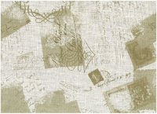 | 279 | 95.00 |  |  | Изображение
 | Ткани для пэчворка PEPPY коллекция:15 ФАСОВКА 50*55 см , состав 100% лен |  |  |  | 95.00 | шт | 2 | Изображение
 | Ткани для пэчворка PEPPY коллекция:16 ФАСОВКА 50*55 см , состав 100% лен | Ткани для пэчворка PEPPY коллекция:16 ФАСОВКА 50*55 см , состав 100% лен | 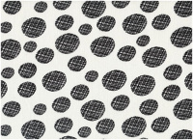 | 117 | 95.00 |  |  | Изображение
 | Ткани для пэчворка PEPPY коллекция:16 ФАСОВКА 50*55 см , состав 100% лен |  |  |  | 95.00 | шт | 1 | Изображение
 | Ткани для пэчворка PEPPY коллекция:16 ФАСОВКА 50*55 см , состав 100% лен | Ткани для пэчворка PEPPY коллекция:16 ФАСОВКА 50*55 см , состав 100% лен | 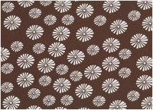 | 129 | 95.00 |  |  | Изображение
 | Ткани для пэчворка PEPPY коллекция:16 ФАСОВКА 50*55 см , состав 100% лен |  |  |  | 95.00 | шт | 2 | Изображение
 | Ткани для пэчворка PEPPY коллекция:16 ФАСОВКА 50*55 см , состав 100% лен | Ткани для пэчворка PEPPY коллекция:16 ФАСОВКА 50*55 см , состав 100% лен |  | 111 | 95.00 |  |  | Изображение
 | Ткани для пэчворка PEPPY коллекция:16 ФАСОВКА 50*55 см , состав 100% лен |  |  |  | 95.00 | шт | 1 | Изображение
 | Ткани для пэчворка PEPPY коллекция:16 ФАСОВКА 50*55 см , состав 100% лен | Ткани для пэчворка PEPPY коллекция:16 ФАСОВКА 50*55 см , состав 100% лен | 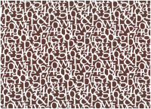 | 113 | 95.00 |  |  | Изображение
 | Ткани для пэчворка PEPPY коллекция:16 ФАСОВКА 50*55 см , состав 100% лен |  |  |  | 95.00 | шт | 2 | Изображение
 | Ткани для пэчворка PEPPY коллекция:16 ФАСОВКА 50*55 см , состав 100% лен | Ткани для пэчворка PEPPY коллекция:16 ФАСОВКА 50*55 см , состав 100% лен | 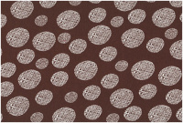 | 118 | 95.00 |  |  | Изображение
 | Ткани для пэчворка PEPPY коллекция:16 ФАСОВКА 50*55 см , состав 100% лен |  |  |  | 95.00 | шт | 1 | Изображение
 | Ткани для пэчворка PEPPY коллекция:16 ФАСОВКА 50*55 см , состав 100% лен | Ткани для пэчворка PEPPY коллекция:16 ФАСОВКА 50*55 см , состав 100% лен | 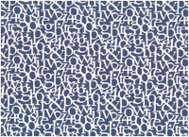 | 109 | 95.00 |  |  | Изображение
 | Ткани для пэчворка PEPPY коллекция:16 ФАСОВКА 50*55 см , состав 100% лен |  |  |  | 95.00 | шт | 2 | Изображение
 | Ткани для пэчворка PEPPY КРАСКИ ЖИЗНИ ЛЮКС ФАСОВКА 50*55 см | Ткани для пэчворка PEPPY КРАСКИ ЖИЗНИ ЛЮКС ФАСОВКА 50*55 см | 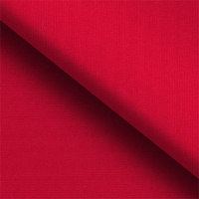 | КЖ | 89.00 |  |  | Изображение
 | Ткани для пэчворка PEPPY КРАСКИ ЖИЗНИ ЛЮКС ФАСОВКА 50*55 см (12-4805, св.св.голубой) |  |  |  | 89.00 | шт | 3 | Изображение
 | Ткани для пэчворка PEPPY КРАСКИ ЖИЗНИ ЛЮКС ФАСОВКА 50*55 см (14-0740, гр.желтый) |  | 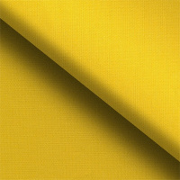 |  | 89.00 | шт | 3 | Изображение
 | Ткани для пэчворка PEPPY КРАСКИ ЖИЗНИ ЛЮКС ФАСОВКА 50*55 см (14-0754, т.желтый) |  | 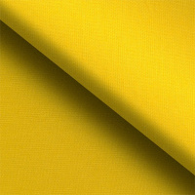 |  | 89.00 | шт | 3 | Изображение
 | Ткани для пэчворка PEPPY КРАСКИ ЖИЗНИ ЛЮКС ФАСОВКА 50*55 см (14-0952, гр.желтый) |  | 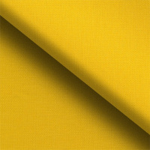 |  | 89.00 | шт | 3 | Изображение
 | Ткани для пэчворка PEPPY КРАСКИ ЖИЗНИ ЛЮКС ФАСОВКА 50*55 см (17-2034, ярко-розовый) |  | 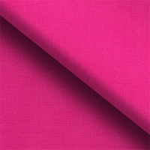 |  | 89.00 | шт | 1 | Изображение
 | Ткани для пэчворка PEPPY КРАСКИ ЖИЗНИ ЛЮКС ФАСОВКА 50*55 см (17-4028, т.синий) |  |  |  | 89.00 | шт | 1 | Изображение
 | Ткани для пэчворка PEPPY КРАСКИ ЖИЗНИ ЛЮКС ФАСОВКА 50*55 см (18-1630, красно-розовый) |  | 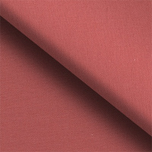 |  | 89.00 | шт | 1 | Изображение
 | Ткани для пэчворка PEPPY КРАСКИ ЖИЗНИ ЛЮКС ФАСОВКА 50*55 см (18-1660, яр.коралловый) |  | 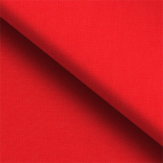 |  | 89.00 | шт | 1 | Изображение
 | Ткани для пэчворка PEPPY КРАСКИ ЖИЗНИ ЛЮКС ФАСОВКА 50*55 см (19-1763, красный) |  |  |  | 89.00 | шт | 1 | Изображение
 | Ткани для пэчворка PEPPY КРАСКИ ЖИЗНИ ЛЮКС ФАСОВКА 50*55 см (19-3638, темно-фиолетовый) |  | 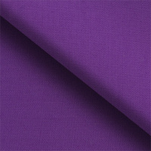 |  | 89.00 | шт | 1 | Изображение
 | Ткани для пэчворка PEPPY КРАСКИ ЖИЗНИ ЛЮКС ФАСОВКА 50*55 см (19-4914, сине-зеленый) |  |  |  | 89.00 | шт | 1 | Изображение
 | Ткань для пэчворка PEPPY «Me to You» 50 х 55 см | Ткань для пэчворка PEPPY «Me to You» 50 х 55 см | 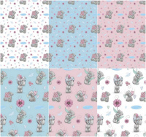 | ЛУЧШИЕ МОМЕНТЫ | 150.00 |  |  | Изображение
 | Ткань для пэчворка PEPPY «Me to You» 50 х 55 см (MTY-07 белый) |  | 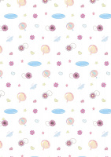 |  | 160.00 | шт | 5 | Изображение
 | Ткань для пэчворка PEPPY «Me to You» 50 х 55 см (MTY-08 голубой) |  | 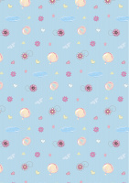 |  | 160.00 | шт | 3 | Изображение
 | Ткань для пэчворка PEPPY «Me to You» 50 х 55 см (MTY-09 розовый) |  | 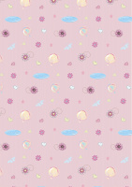 |  | 160.00 | шт | 3 | Изображение
 | Ткань для пэчворка PEPPY «Me to You» 50 х 55 см (MTY-10 белый) |  |  |  | 160.00 | шт | 1 | Изображение
 | Ткань для пэчворка PEPPY «Me to You» 50 х 55 см (MTY-11 голубой) |  |  |  | 160.00 | шт | 1 | Изображение
 | Ткань для пэчворка PEPPY «Me to You» 50 х 55 см (MTY-12 розовый) |  | 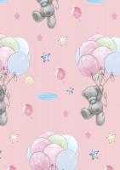 |  | 160.00 | шт | 5 | Изображение
 | Ткань для пэчворка PEPPY «Me to You» 50 х 55 см (MTY-13 белый) |  | 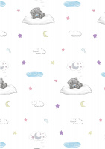 |  | 160.00 | шт | 3 | Изображение
 | Ткань для пэчворка PEPPY «Me to You» 50 х 55 см (MTY-14 голубой) |  | 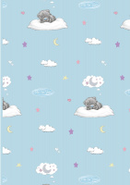 |  | 160.00 | шт | 4 | Изображение
 | Ткань для пэчворка PEPPY «Me to You» 50 х 55 см (MTY-15 розовый) |  | 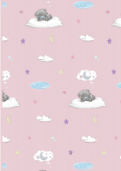 |  | 160.00 | шт | 3 | Изображение
 | Ткань для пэчворка PEPPY «Me to You» 50 х 55 см (MTY-16 белый) |  |  |  | 150.00 | шт | 1 | Изображение
 | Ткань для пэчворка PEPPY «Me to You» 50 х 55 см (MTY-17 голубой) |  |  |  | 160.00 | шт | 2 | Изображение
 | Ткань для пэчворка PEPPY «Me to You» 50 х 55 см (MTY-18 розовый) |  |  |  | 160.00 | шт | 2 | Изображение
 | Ткань для пэчворка PEPPY «Me to You» 50 х 55 см (MTY-21 розовый) |  | 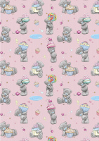 |  | 160.00 | шт | 1 | Изображение
 | Ткань для пэчворка PEPPY «Me to You» 50 х 55 см (MTY-22 белый) |  | 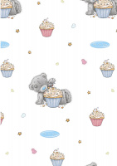 |  | 160.00 | шт | 4 | Изображение
 | Ткань для пэчворка PEPPY «Me to You» 50 х 55 см (MTY-23 голубой) |  |  |  | 160.00 | шт | 4 | Изображение
 | Ткань для пэчворка PEPPY «Me to You» 50 х 55 см (MTY-24 розовый) |  |  |  | 160.00 | шт | 2 | Изображение
 | Ткань для пэчворка PEPPY «Me to You» 50 х 55 см (MTY-25 белый) |  | 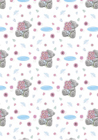 |  | 160.00 | шт | 3 | Изображение
 | Ткань для пэчворка PEPPY «Me to You» 50 х 55 см (MTY-26 голубой) |  | 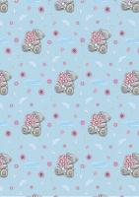 |  | 160.00 | шт | 3 | Изображение
 | Ткань для пэчворка PEPPY «Me to You» 50 х 55 см (MTY-27 розовый) |  | 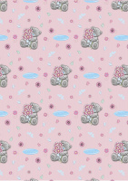 |  | 160.00 | шт | 1 | Изображение
 | Ткань для пэчворка PEPPY «Me to You» 50 х 55 см (MTY-29 голубой) |  | 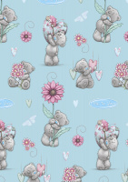 |  | 160.00 | шт | 5 | Изображение
 | Ткань для пэчворка PEPPY «Me to You» 50 х 55 см (MTY-30 розовый) |  | 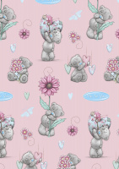 |  | 160.00 | шт | 4 | Изображение

